5_1_1Determinar si existen o no
5_1_1Determinar si existen o no marcos jurídicos para promover, hacer cumplir y supervisar la igualdad y la no discriminación por motivos de sexo
Objetivo | Lograr la igualdad de género y empoderar a todas las mujeres y las niñas
Meta | Poner fin a todas las formas de discriminación contra todas las mujeres y las niñas en todo el mundo
Nombre del Indicador | Determinar si existen o no marcos jurídicos para promover, hacer cumplir y supervisar la igualdad y la no discriminación por motivos de sexo
Definición | Mide si existen normas en materia de igualdad, violencia contra las mujeres, discriminación y trata de personas, así como sus reglamentos.
Tipo de Indicador | Global
Algoritmo | 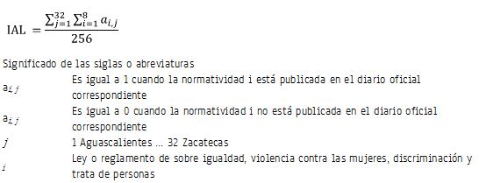
Descripción narrativa del cálculo del indiciador | Número de leyes o reglamentos sobre igualdad de género publicados en el diario oficial de las entidades con respecto al total de leyes y reglamentos que debería haber (256).
Unidad de medida | Porcentaje
Cobertura geográfica | Nacional
Referencia temporal | 2015-2016
Oportunidad | 3 meses.
Periodicidad del indicador | Anual.
Fuente generadora de la información estadística utilizada para el cálculo del indicador | Instituto Nacional de las Mujeres (INMUJERES). Investigación directa en el Sistema de Consulta de Ordenamientos de la Suprema Corte de Justicia de la Nación (SCJN).
Fecha de actualización del indicador | 07 de junio de 2017
Fecha de próxima actualización del indicador | Febrero de 2018
Unidad de Estado (UE) responsable de calcular el indicador | Instituto Nacional de las Mujeres (INMUJERES). INMUJERES http://www.inmujeres.gob.mx/
Importancia y utilidad del indicador | Conocer el avance de normatividad que promuevan la igualdad de género o elimine prácticas discriminatorias contra la mujer.
Referencia nacional y/o internacional
Observaciones | Se consideran solo las leyes y los reglamentos en materia de igualdad, violencia contra las mujeres, trata de personas, discriminación; que hayan sido publicadas en el diario oficial de la entidad.
Contacto | Act. María Eugenia Medina Domínguez Directora de Estadística Teléfono: 55 5322 4200 Email: mmedina@inmujeres.gob.mx Dirección: Boulevard Adolfo López Mateos # 3325 piso 5, Colonia San Jerónimo Lídice, C.P. 10200, Magdalena Contreras, Magdalena Contreras, Ciudad de México

